Cài đặt môi trường
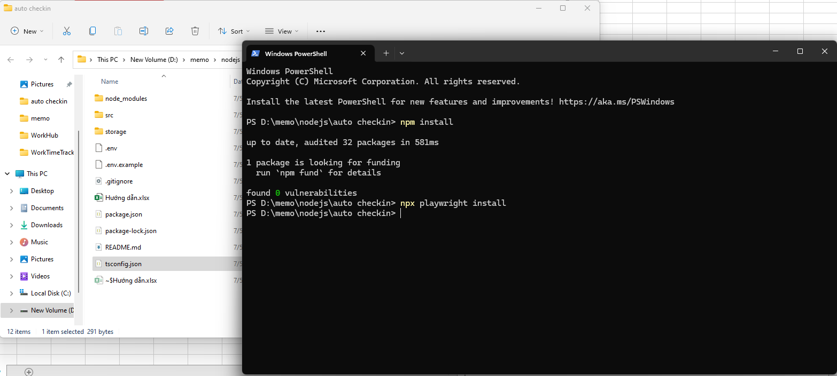
Cài đặt nodejs (nếu chưa có)
Truy cập trang https://nodejs.org/en/download, tải về phiên bản phù hợp và cài đặt

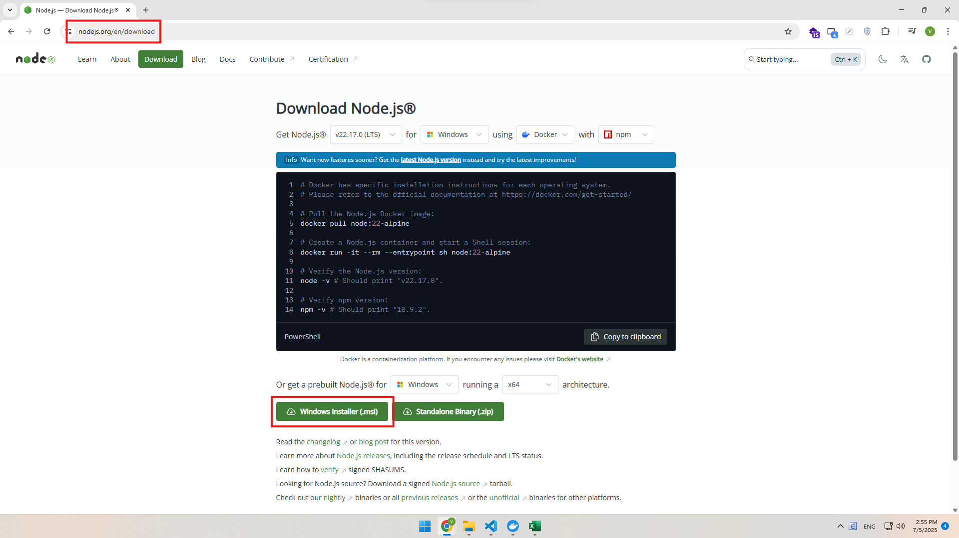

Mở cmd theo đường dẫn project
Chạy lần lượt 2 lệnh 'npm install' và 'npx playwright install'

Cách chạy
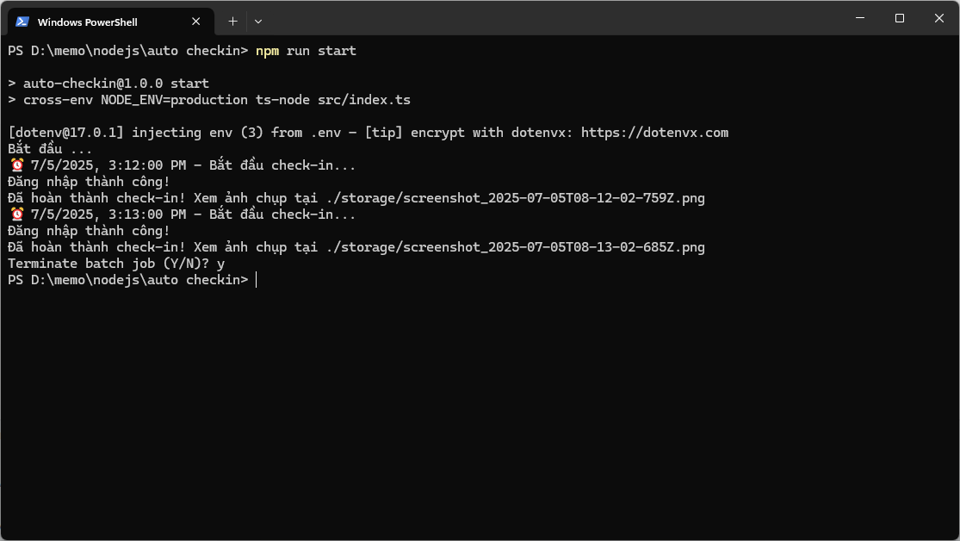
Cấu hình
copy file .env.example thành .env. Sửa tài khoản và mật khẩu vào file .env

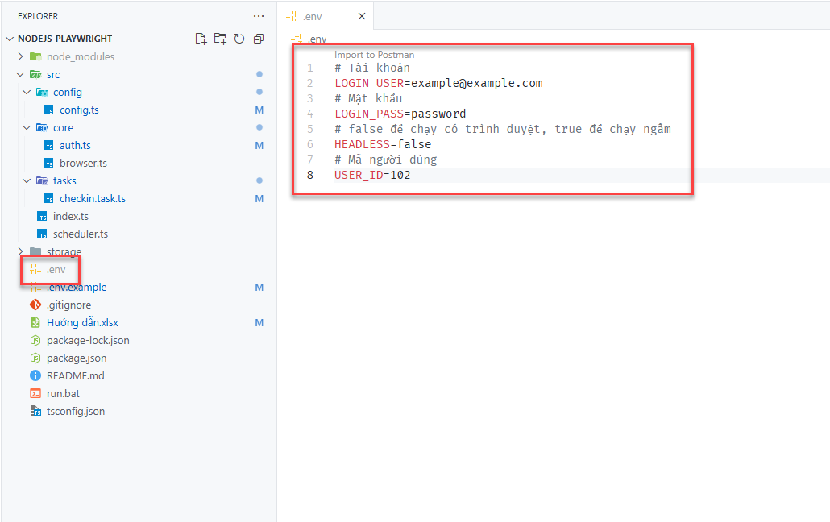

Chạy ngay lập tức
Chạy lệnh 'npm run dev'
Nó chạy luôn và chỉ chạy 1 lần duy nhất

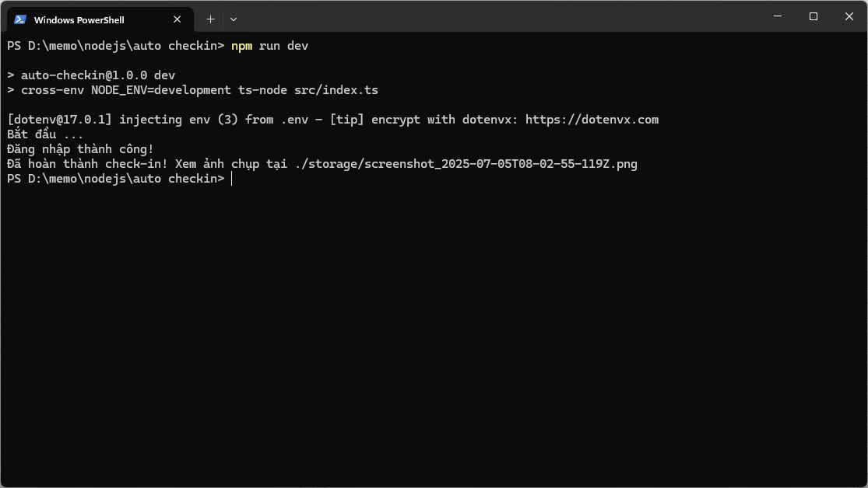

Chạy hẹn giờ
Chạy lệnh 'npm run start'
Nó chạy mỗi ngày vào lúc 8h sáng. Lưu ý chỉ tắt màn hình, tắt chế độ ngủ tự động của window và phải giữ lại của sổ cmd
* Nếu muốn chạy ở chế độ máy tính sleep thì phải cấu hình "Wake Timer" + Task Scheduler. Cái này phức tạp hơn nên chưa làm đến

